Wissenswertes
Auszug aus dem Hortipendium Quelle: http://www.hortipendium.de/N%C3%A4hrelemente_und_ihr_Verhalten_im_Boden
Nährelement | hemmt | fördert | Von praktischer Bedeutung sind folgende Nährstoffverhältnisse für einen Ionenantagonismus:
Stickstoff (Nitrat) | Phosphat | Calcium | NH4/K | K/Mg | P/Fe | Mn/Mg | Cu/Mn | Zn/Fe
 |  |  | NH4/Ca | K/Ca | P/Zn | Mn/Fe | Cu/Fe | Ni/Fe
 |  | Magnesium | NH4/Mg | K/Na | P/Al | Mn/Mo | Cu/Mo | Cr/Fe
 |  |  |  | K/B |  | Mn/Zn | Cu/Zn | SO4/Mo
 |  | Kalium
Stickstoff (Ammonium) | Calcium | Phosphat
 |  |  |  | Kationen + | M/M | Anionen - | M/M |  | Ein Beispiel um Verhältnisse rauszufinde
 | Magnesium | Sulfat |  | Primärnährstoffe |  |  |  |  | Zwischen | Mittelwert | Vorang + Mittelwert | Max Verhältnis
 |  |  |  | NH4-N | 14.007 | NO3-N | 14.007 |  | Ca & K | 39.588 | 78.686 | 1.963
 | Kalium |  |  | K | 39.098 | P | 30.974 |  | Ca & Mg | 32.192 | 72.270 | 2.9734416787
Kalium | Calcium | Nitrat |  | Sekundärnährstoffe |  |  |  |  | Mg & K | 31.702 | 70.800 | 2.9129788109
 |  |  |  | Ca | 40.078 | S | 32.065 |  | P & S | 31.519 | 62.493 | 1.9489519102
 | Magnesium |  |  | Mg | 24.305 |  |  |  | NO3-N & P | 22.490 | 53.464 | 3.8170299214
 |  |  |  | Na | 22.990
 | Ammonium |  |  | Spurennährstoffe
Magnesium | Calcium | Nitrat |  | Fe | 55.845 | Cl | 35.453
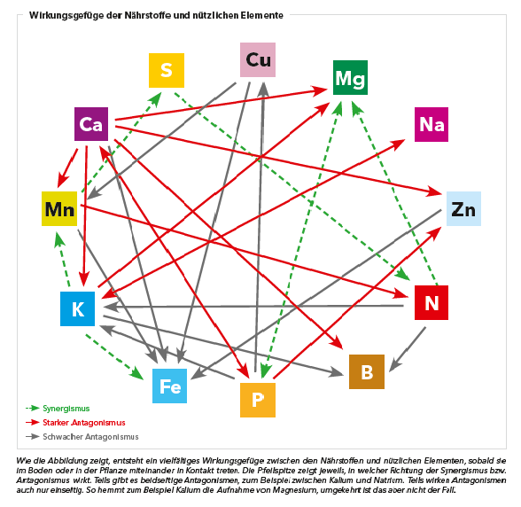
 |  |  |  | Mo | 95.96
 | Kalium |  |  | Cu | 63.546
 |  |  |  | Mn | 54.938045
 | Ammonium |  |  | B | 10.811
Natrium | Calcium |  |  | Zn | 65.38
 |  |  |  | Si | 28.0855
Chlorid | Nitrat | Calcium
Eisen | Mangan

